CONTRATO
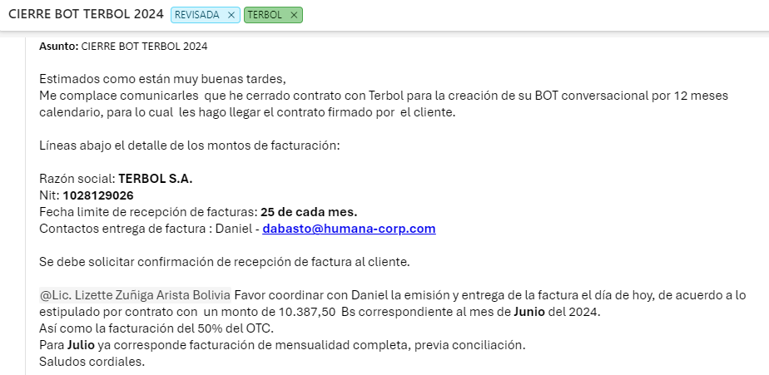
FEE UNICO DE IMPLEMENTACION |  |  |  |  | FEE MENSUAL DE LA PLATAFORMA EN MODO SAAS |  |  |  |  |  |  |  |  | FEE CONVERSACIONES META EXCEDENTES
Servicios Profesionales de Implementación |  |  |  |  | Servicios Recurrentes Mensuales |  |  |  |  | Casos gestionados de S1Bot |  |  |  | Ítems | Descripción | Trx | Precio unitario BS.
Descripción | Modalidad | Cant. | Precio Unit. Bs. | Precio Total Bs. | Descripción | Modalidad | Cant. | Precio Unit. BS | Precio Total BS. | Cant. | Descripción | Modalidad | Precio Bs. X Caso | 1 | Saliente Marketing |  | Bs 0,9360
Configuración inicial plataforma s1 gateway | Pago Único | 1 | Bonificado | Bonificado | Licencia S1Live (Live Agent) Nominal Unitaria (pasada las 3 ver costos unitarios en tabla adjunta) | Mensual | 3 | Bs 568,00 | Bs 1.704,00 | Hasta 5.000 | Casos atendidos y gestionados por Bot | Mensual | Bs 1,5167 | 1 | Salientes Utility |  | Bs 0,6248
Diseños flujos conversacionales e Implementación del diseño en la plataforma y flujos de s1 bot | Pago Único | 1 | Bs 10.000 | Bs 10.000 | Licencia S1Live (Live Agent) Nominal Unitaria (pasada las 1 ver costos unitarios en tabla adjunta) PARA EL NUMERO SIN BOT | Mensual | 1 | Bs 568,00 | Bonificado | Hasta 10.000 | Casos atendidos y gestionados por Bot | Mensual | Bs 1,5167 | 1 | Salientes Autentificación |  | Bs 0,5629
Integración de S1Gateway a servicios de terceros (CRM, Medios de Pago, otros) Por punto de integración. | Pago Único | 2 | Bs 4.500 | Bs 9.000 | Número - Agente humano SIN BOT, atencion televentas,Fee mínimo mensual Whatsapp Business API por cuenta/número. Incluye 1000 Sesiones entrantes. | Mensual | 1 | Bs 1.100,00 | Bs 1.100,00 | Hasta 25.000 | Casos atendidos y gestionados por Bot | Mensual | Bs 1,4219 | 1 | Entrantes Servicio |  | Bs 0,5350
Implementación de Call Deflection hacia los canales digitales de S1 Gateway | Pago Único | 2 | Bs 5.000 | Bs 10.000 | Número- C-Commerce Fee mínimo mensual Whatsapp Business API por cuenta/número. Incluye 1000 Sesiones entrantes. | Mensual | 1 | Bs 1.070,00 | Bs 1.050,00 | Hasta 50.000 | Casos atendidos y gestionados por Bot | Mensual | Bs 1,3271
Consultoría y Acompañamiento BSP META | Pago Único | 1 | Bonificado * | Bonificado | Número - Proactivo Estatus de Delivery Fee mínimo mensual Whatsapp Business API por cuenta/número. Incluye 1000 Sesiones entrantes. | Mensual | 1 | Bonificado | Bonificado | Hasta 100.000 | Casos atendidos y gestionados por Bot | Mensual | Bs 1,1375
PM del proyecto | Pago Único | 1 | Bonificado * | Bonificado | Soporte y Mantenimiento | Mensual | 1 | Bs 421,00 | Bs 421,00
C-Commerce Configuración de todos los SKUs, set up de Carrito de Compras, Automatizaciones | Pago Único | 1 | Bonificado* | Bonificado | Casos atendidos y gestionados por Bot (hasta 10.000 Casos Gestinados luego ver costos unitarios en la tabla adjunta) | Mensual | 5.000 | Bs 1,5167 | Bs 7.583,50
TOTAL |  |  |  | Bs 29.000 | Plantilla C-commerce 1000 procesamiento base mínima, luego (TRX)Bs. 1,70 adicional al mínimo x procesamiento de plantillas efectivas realizadas cualquier canal) SKU hasta 150 todos los modulo - Solo se cobra si el pedido se realiza por la plantilla de C-Commerce - Configuración por Zonas por ciudades, descuentos, destacados etc. | Mensual | 1000 | Bs 1,70 | Bs 1.700,00
Descuento Febrero |  |  |  | Bs 3.000 | TOTAL RECURRENTE MENSUAL |  |  |  | Bs. 13.558,50
TOTAL |  |  |  | Bs 26.000

OS - S1
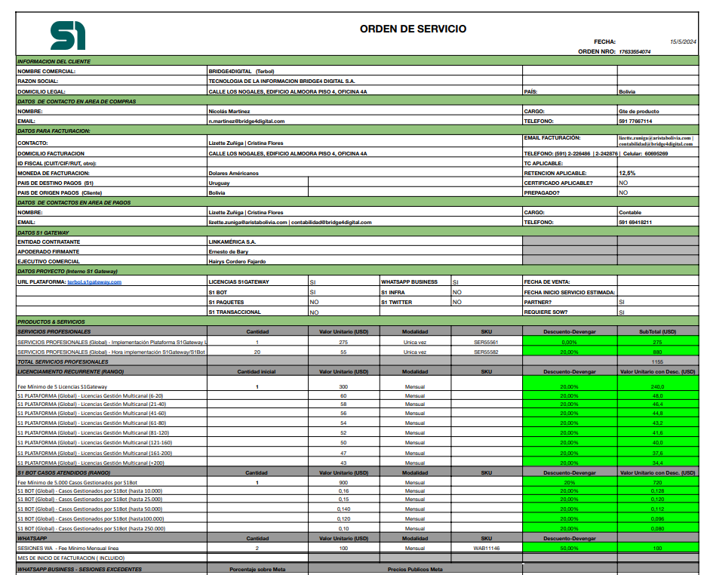

 |  |  |  |  |  | 240

 |  |  |  |  |  | 720

 |  |  |  |  |  | 50

14%

 |  |  | 14%
 | Salientes Marketing | 0.0740 | 0.0844 | 167 | 14.09
 | Salientes Utility | 0.0113 | 0.0129 | 8 | 0.10
 | Salientes Autentificacion | 0.0445 | 0.0507 | 0 | 0.00
 | Entrantes Servicio | 0.0423 | 0.0482 | 0 | 0.00
 |  |  |  |  | 14.19
 |  |  |  |  |  | 64.19

